기본작업-1
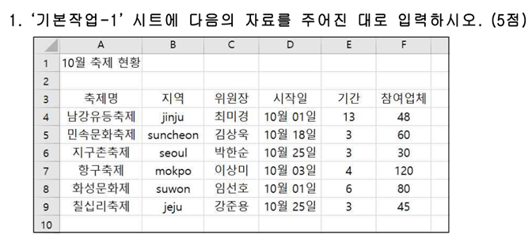
10월 축제 현황

계산작업
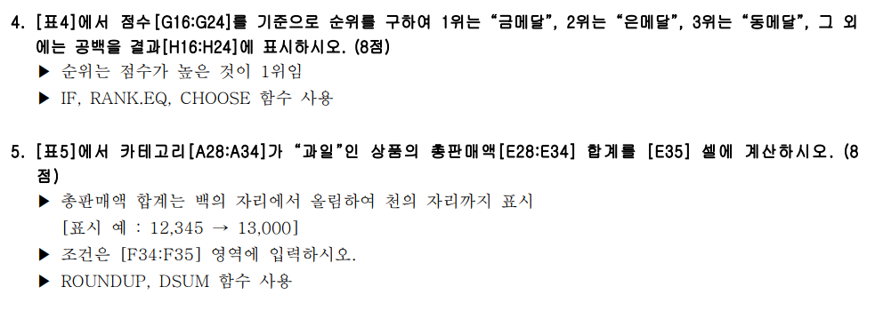
[표1] | 사원별 판매실적현황 |  |  |  | [표2] | 회원관리현황
부서명 | 직급 | 판매실적 | 사원명 |  | 회원코드 | 구입횟수 | 구입총액 | 등급
영업1부 | 과장 | 645 | 김상욱 |  | HP-A-01 | 94 | 1,382,000
영업2부 | 과장 | 574 | 황진주 |  | HP-A-02 | 156 | 1,794,000
영업3부 | 과장 | 429 | 김민서 |  | HP-A-03 | 83 | 1,652,000
영업1부 | 대리 | 721 | 이상희 |  | HP-A-04 | 248 | 4,950,000
영업2부 | 대리 | 827 | 심영훈 |  | HP-A-05 | 77 | 1,223,000
영업3부 | 대리 | 704 | 최대건 |  | HP-A-06 | 64 | 978,000
영업1부 | 사원 | 628 | 윤정희 |  | HP-A-07 | 85 | 2,460,000
영업2부 | 사원 | 699 | 김민성 |  | HP-A-08 | 173 | 2,961,000
영업3부 | 사원 | 763 | 노유영 |  | HP-A-09 | 59 | 889,000
판매실적이 가장 높은 사원 |  |  |  |  | HP-A-10 | 67 | 1,067,000

[표3] | 교양 성적표 |  |  |  | [표4] | 영어발표대회
학번 | 학과 | 학생명 | 점수 |  | 회원명 | 점수 | 결과
211016 | 정보처리 | 박현숙 | 86 |  | 김연경 | 91
215007 | 컴퓨터 | 송진우 | 94 |  | 박종훈 | 95
215015 | 컴퓨터 | 이선빈 | 75 |  | 조유리 | 86
211025 | 정보처리 | 전지석 | 81 |  | 강혜원 | 86
211031 | 정보처리 | 한유빈 | 96 |  | 권은비 | 98
215064 | 컴퓨터 | 강영웅 | 88 |  | 심우석 | 90
211046 | 정보처리 | 김한수 | 79 |  | 김한성 | 86
215089 | 컴퓨터 | 최미경 | 67 |  | 이효진 | 94
컴퓨터-정보처리 점수 차이 |  |  |  |  | 최미영 | 88

[표5] | 상공몰 판매현황
카테고리 | 제품명 | 판매가 | 판매량 | 총판매액
채소 | 양배추 | 3,900 | 116 | 452,400
과일 | 바나나 | 4,600 | 128 | 588,800
과일 | 포도 | 9,800 | 88 | 862,400
정육 | 닭고기 | 6,700 | 123 | 824,100
과일 | 사과 | 8,800 | 94 | 827,200
정육 | 돼지고기 | 9,500 | 157 | 1,491,500 | <조건>
채소 | 감자 | 4,500 | 167 | 751,500
과일 총판매액 합계

매크로작업
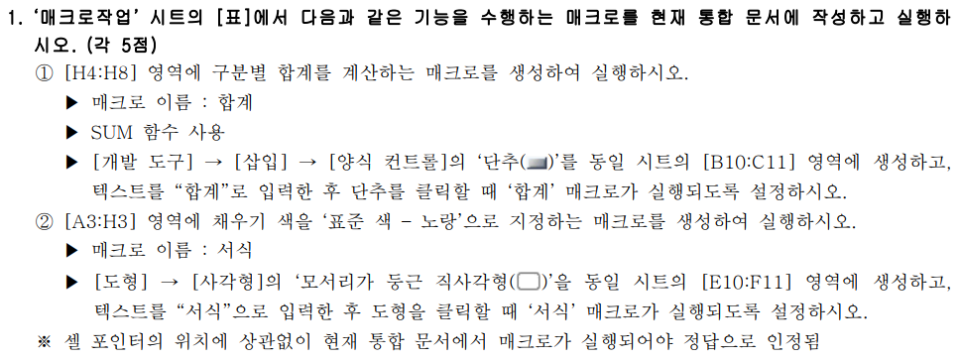
스포츠센터 회원등록 현황

구분 | 1월 | 2월 | 3월 | 4월 | 5월 | 6월 | 합계
헬스 | 51 | 37 | 33 | 35 | 38 | 46
필라테스 | 48 | 38 | 40 | 35 | 36 | 34
요가 | 53 | 50 | 46 | 37 | 42 | 41
골프 | 32 | 26 | 25 | 22 | 19 | 22
수영 | 63 | 56 | 60 | 45 | 51 | 55

차트작업
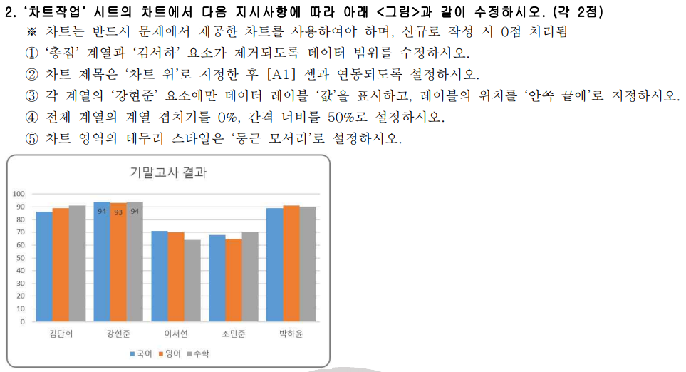
기말고사 결과

학생명 | 국어 | 영어 | 수학 | 총점 | 평균
김단희 | 86 | 89 | 91 | 266 | 88.7
강현준 | 94 | 93 | 94 | 281 | 93.7
김서하 | 83 | 88 | 82 | 253 | 84.3
이서현 | 71 | 70 | 64 | 205 | 68.3
조민준 | 68 | 65 | 70 | 203 | 67.7
박하윤 | 89 | 91 | 90 | 270 | 90.0

